常见问题
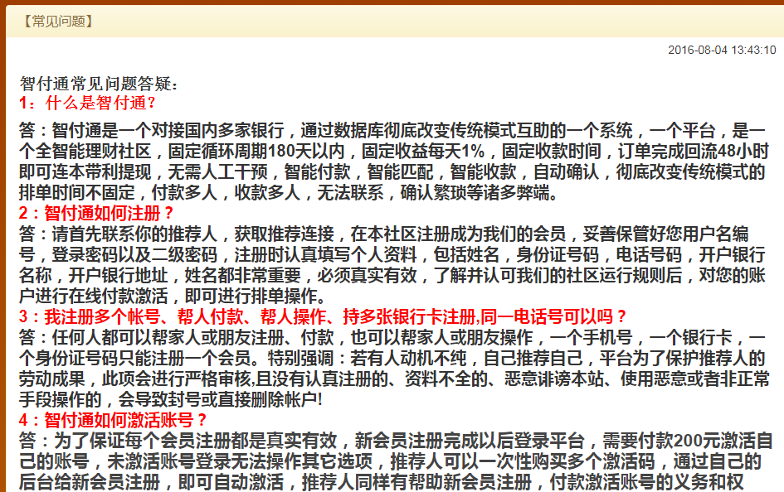
常见问题 | 页面规则
 | 1、通过数据库展示相关的问题

公告
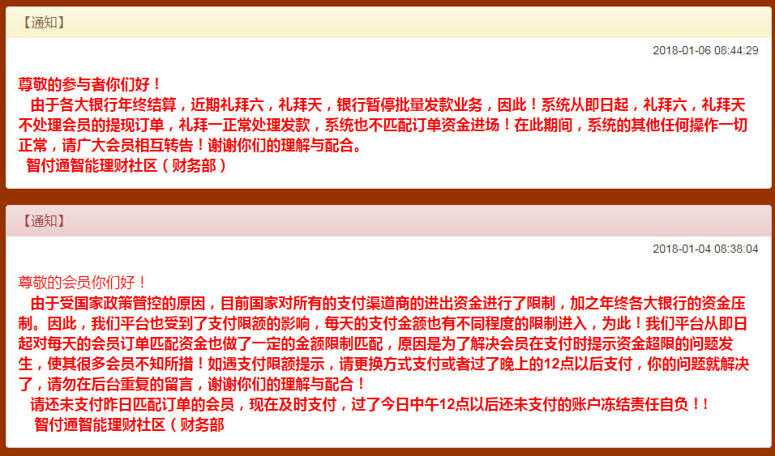
公告 | 页面规则
 | 1、列表形式展现相关内容

留言
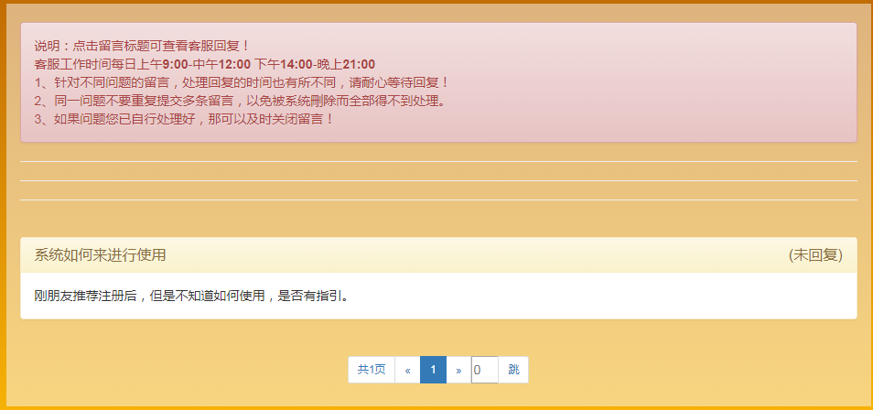
留言中心 | 页面规则
 | 1、可以查看提交的用户信息
 | 2、能够看到系统管理员回复的信息

问题反馈
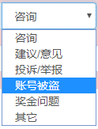
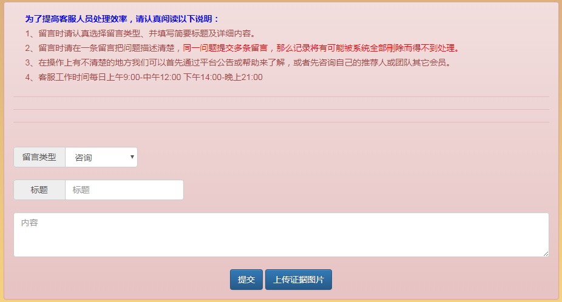
问题反馈 | 页面规则
 | 1、能够上传图片
 | 2、

